Interpolacion de Lagrange
METODO DE INTERPOLACION DE LAGRANGE

En el estudio de este metodo primero se escoge la funsion a analizar y se designa sus intervalos en los puntos que se deseen estudiar. Se debe tener encuenta que la funsion a estudiar por este metodo debe tener la misma variable de estudio y presentar su funsion como un polinomio

 |  | columna
 | fila | 3X1 | 2X2 | X3 | = | 1
 |  | 5X1 | 3X2 | 4X3 | = | 2
 |  | X1 | X2 | -X3 | = | 1

analizando la matriz anteriormente presentada en la base de datos vemos que si la funsion se estudia por fila, el metodo de biseccion no se puede aplicar porque existen tres variables. Si se estudia por columna el metodo de biseccion no seria necesario aplicar porque solo setiene una funsion con una sola variable y un unico termino

para estudiar este metodo se aplicara una funsion como ejemplo

 |  |  |  |  |  |  | raices de la ecuacion
 |  |  |  |  |  |  | (x+3) | (x-1)

en el metodo de Lagrange se presenta un valor X al cual se desea llegar aplicando para ello las siguientes ecuaciones

 |  | x0 | x1 | x2 | x3 | x4

 | x | 1 | 2 | 3 | 4 | 5
 | F(X) | 0 | 5 | 12 | 21 | 32

el primer paso es realizar la productoria entre el valor de X y los valores de la tabla mostrada anteriormente

 |  | 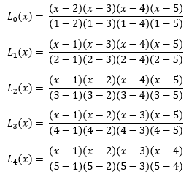

operando un valor para un punto X
 |  |  | x | = | 3.67

 |  |  | L0(x) | 0.02046188375
 |  |  | L1(x) | -0.130858035
 |  |  | L2(x) | 0.4892528025
 |  |  | L3(x) | 0.662220965
 |  |  | L4(x) | -0.22500724125

aplicando la siguiente ecuacion de sumatorias
 |  |  | f(x)= | 11.923152

